Plan1
FICHATÉCNICA BD BDP 6068 BABY. 1/2 MANGA PEACH SKIN FAMILY XADREZ AD.
DESCRIÇÃO: BABYDOLL 1/2 MANGA PEACH SKIN FAMILY XADREZ AD.
REFERÊNCIA: BD BDP 6068
FORNECEDOR: LUARE'MIO CONFECÇÕES
NOME FANTASIA: CIA DO CORPO
COMPOSIÇÃO: 95% POLIÉSTER 05% ELASTANO
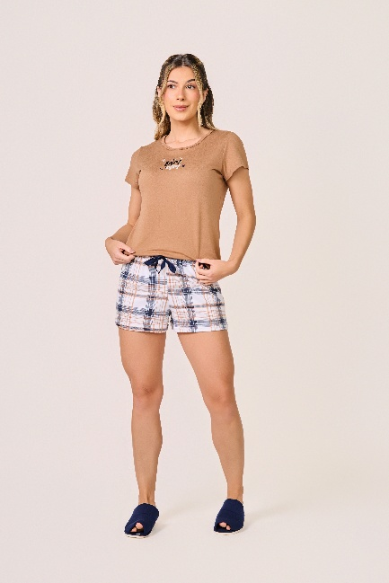
 | BLUSA

TAMANHO | CIRCUNF. BUSTO | COMPRIMENTO
P | 87 - 95 | 53 - 61
M | 95 - 103 | 55 - 63
G | 103 - 111 | 57 - 65
GG | 111 - 119 | 60 - 68
XG | 119 - 127 | 62 - 70
XGG | 127 - 135 | 64 - 72
EXG | 135 - 143 | 66 - 74
 | SHORT

TAMANHO | CIRCUNF.CINTURA | CIRCUNF.QUADRIL
P | 64 - 70 | 95 - 103
M | 66 - 72 | 100 - 108
G | 70 - 76 | 105 - 113
GG | 74 - 80 | 110 - 118
XG | 78 - 84 | 115 - 123
XGG | 82 - 88 | 120 - 128
EXG | 86 - 92 | 123 - 131

